Anleitung
Grob-Anleitung
Schritt 1 | Auf dem Deckblatt alle orangen Felder ausfüllen. Der vorausgefüllter Text in kursiv gilt als Hinweis oder Hilfstellung und muss ersetzt werden. Diese Informationen sind wichtig für die nächsten Schritte, werden aber nicht für die Ermittlung des Schutzbedarfes verwenden. Alle Angaben sind erforderlich, können aber auch während späteren Projektphasen vervollständigt werden. | (Farbe der auszufüllenden Felder)
Schritt 2 | Auf dem Blatt "2. Informationsverzeichnis" alle Informationen, die entweder vom Schutzobjekt generiert, gespeichert, verarbeitet und/oder übertragen oder für die Bereitstellung des Schutzobjekts benötigt werden notieren. Die Informationen sind in sinnvoller Weise zu gruppieren (eine Informationsgruppe pro Zeile) Für jede Informationsgruppe muss folgendes angegeben werden: - ob sie Klassifiziert sind (anhand des Klassifizierungskataloges) - ob sie Personendaten beinhalten (wenn ja, muss dazu die Datenschutz-Risikovorprüfung zusammen mit dem Datenschutzbeauftragen durchgeführt werden) (Diese Vorlage ist auf 10 Informationsgruppen limitiert, dies kann in Zukunft vergrössert werden)
Schritt 3 | Für alle Informationsgruppen muss nun im Reiter "3. Beurteilung Auswirkungen" die Auswirkungen ermittelt werden. Die "Informationsgruppen werden automatisch vom Reiter 2 übernommen. Beschreiben Sie die Auswirkungen für eure Organisation sowie für andere Personen oder Organisationen, die von einer Verletzung der Informationssicherheit oder vom Verlust der entsprechenden Leistungen betroffen sein könnten.
Schritt 4 | Für die Einstufung muss nun geprüft werden ob für die ermittelten Auswirkungen, die Kategorien im Reiter 4 zutreffen. Hierzu muss einfach "Trifft zu" respektive "Trifft nicht zu" ausgewählt werden. Neben den Kategorien gibt es zwei weitere Aspekte: Das Schadensausmass und ob spezialrechtliche Anforderungen bestehen. Bei der beurteilung der "Verletzung der Vertraulichkeit" geht es um das gesammte Schutzobjekt. Die resultierende Klassifizierung sollte mindestens so hoch sein wie die Klassifizierung der einzelnen Informationen aus dem Klassifizierungskatalog, kann aber auch höher sein.
Schritt 5 | Im Reiter 5 können noch weitere Schutzobjektspezifische Anforderungen mitgegeben werden. Diese Informationen sind unter anderem wichtig um zu wissen ob eine Betriesbssicherheitsprüfung eingeleitet werden muss. | 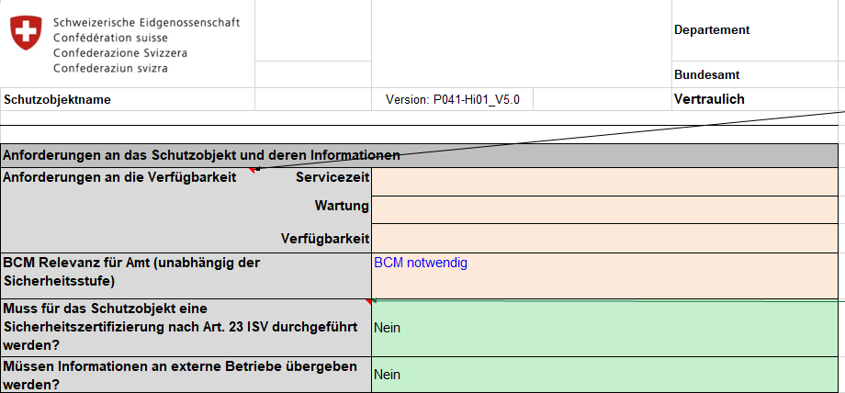
Schritt 6 | Auf dem Reiter "6. Einstufung" sollte nun die Sicherheisstufe und der Schutzbedarf sichtbar sein, sowie eine Indikation der nächsten Schritte: 1. Muss der IT-Grundschutz umgesetzt werden? 2. Muss ein ISDS-Konzept und Risikoanalyse erstellt werden? 3. Wird eine DSFA benötigt? 4. Muss man das Schutzobjekt für das Betriebssicherheitsverfahren anmelden? Die Unterscheidung zwischen Sicherheitsstufe und Schutzbedarf rührt daher, dass ein Schutzobjekt nur aufgrund der Kritieren aus dem Informationssicherheitsgesetzt respektive der Verordnung eine Sicherheitsstufe haben kann. Es kann aber auch aus anderen Gründen einen erhöhten Schutzbedarf auweisen, insbesondere aufgrund des Datenschutzes oder spezialrechtlichen Anforderungen. | 